每日计划
日期 | 待做事项 | 执行情况 | 备注
20180507 | 1.看完《erlang程序设计》6,7,8,9,10五章内容 | 完成 | 语法确实比较奇怪，特别是“，”,";","."的用法需要特别注意一下
 | 2.继续熟悉《erlang程序设计》第22,23章，构思聊天服务器的设计 | 22章完，23章未看，初步觉得，22章还是挺有难度的，跟着书上的代码进行编程，调试起来还是挺难的。聊天服务器的设计，应该是和12,13,14章关系比较密切，今天就主要看这三张的内容 | 在做22章练习的时候，发现如果执行的有一个错误，则后续的都执行不下去，也就是说这个进程算是crash掉了。
20180508 | 1.看完《erlang程序设计》11,12,13,14章内容 | 看完了，内容还需要再过一下
 | 2.初步完成聊天服务器的基础设计 | 网上找到一段代码，关于聊天发消息的部分 | 有很多地方都很深，看不懂
 | 3.看一下志江之前提供的网页，关于erlang编程的内容 | 看了一下初级版的日志教程，还是比较生疏 | 文档从入门开始讲起，内容相对比较生疏
20180509 | 1.看完《erlang程序设计》19,21,23三章 | 完成 | 语法还需继续努力，掌握语法设计
 | 2.正式开发聊天服务器的功能，第一步，写需求 第二步 开发功能 第三部 测试 | 完成 | 功能做完了，需要实际的再次测试
20180514 | 1.查看上周的代码，增加对代码覆盖率的使用
 | 2.增加对进程的监控和挂掉重启
 | 3.进行功能的压力测试
 | 4.测试所有的活动功能是否正常运行，如果有异常，就修复 | 测试了一下，包括所有的运营活动和累充活动，发现有一个客户端显示的问题，功能不影响，是在跨天的时候出现的 |  | 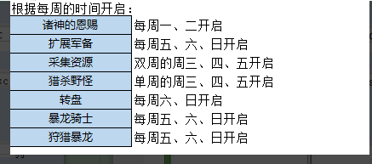
20180516 | 1.查看其他人写的代码，关于聊天室功能 | 其中有看到，高伟的代码中有一个代码覆盖率的调试，使用的是rebar方法，这个需要自己实际的验证一下，怎么去用这个。代码覆盖率的验证很重要，能够避免很多的bug出现和奔溃
 | 2.学习阅读舞动的服务器代码，了解整体结构设计 | 编译舞动代码，启动舞动服务器，游戏可以正常跑流程。查看整体的代码结构矿建
 | 3.如有时间，做一下自己的服务器压测
 | 4.OA申请问题处理并解决
 | 5.苍之纪元 游戏的熟悉，装备物品模块

